关系图
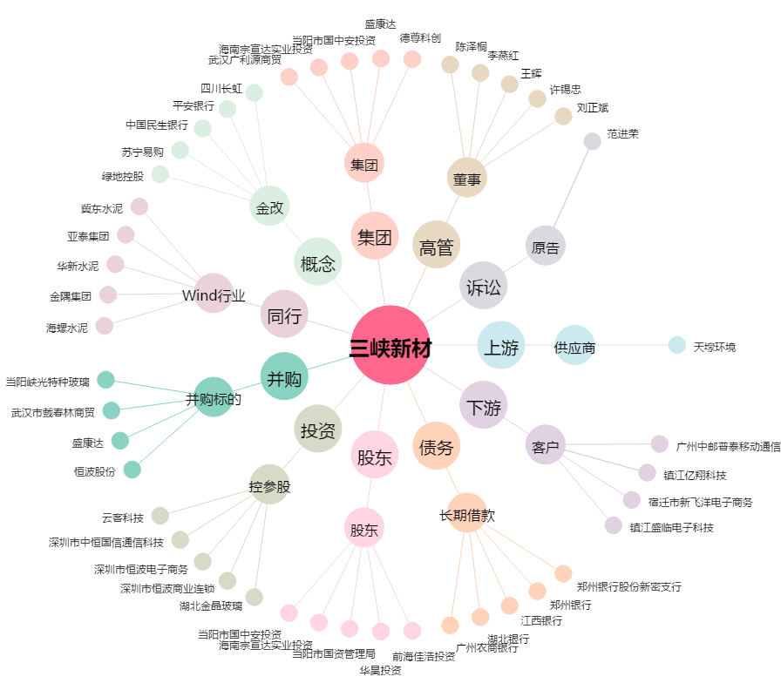
三峡新材[600293.SH] - 关系概览图

